Abb
Versuch einer Abschätzung des Auslaufverhaltens von Querschubanlagen mit Festpropeller in Schiffen
An attempt of the estimation of the running-down of transverse thruster with fix-propeller in ships

Klaus-Jürgen Bladt
2012-12-11
Basis der Berechnung ist der Bericht AUSLAUF_1.pdf in www.jbladt.de
www.jbladt.de
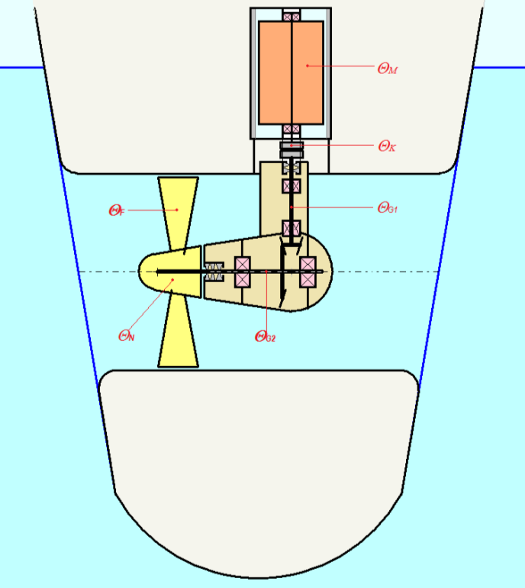
Die Dokumentation wurde mit bestem Wissen und Gewissen erarbeitet. Trotz sorgfältiger inhaltlicher Kontrolle erhebt die Dokumentation keinen Anspruch auf Vollständigkeit und Richtigkeit. Unbeabsichtigte Fehler können auftreten. Hinweise auf inhaltliche Verbesserungen sind erwünscht. Für die Vervielfältigung des Dokumentes und die Übernahme von Auszügen ist die Zustimmung des Autors erforderlich. Für den Inhalt verlinkter Seiten sind ausschließlich deren Betreiber verantwortlich. The paper was prepared to best of one’s knowledge. The paper makes no claim to be complete and correct in spite of the careful control. References for improvements with regard to the content are welcome. The duplication of the document and the taking over of abridges require the approval of the author. The linked WEB-Site operators are responsible for contents of their own sites.

Berechnung
Anlage |  | Charakteristik è | DK=1300mm h0≈1,0000 µo≈0,0000 | DK=1600mm h0=0,95 µo=0,005 | DK=2000mm h0=0,95 µo=0,010 | Input
Propellerdurchmesser | DP [mm] | nur als Information | 1,300 | 1,575 | 1,970 | ç
Nennleistung (Motorwelle) | PM [kW] |  | 200 | 450 | 800 | ç
Nenndrehzahl des Motors | nM [min-1] |  | 1470 | 1470 | 984 | ç
Nenndrehzahl desPropellers | nP [min-1] |  | 385 | 324 | 256 | ç
Wirkungsgrad bei Nennleistung | h [--] | Bedingung hM+µ0+µ1+µ2<1 | 0.9999 | 0.950 | 0.950 | ç
Koeffizient für konstante Verluste | µ0 [--] | 0,0001 £ µ0+µ1£ 0,03 | 0.0001 | 0.005 | 0.010 | ç
Koeffizient für linear veränderliche Verluste | µ1 [--] |  | 0.000 | 0.025 | 0.025 | ç
Koeffizient für quadratisch veränderliche Verluste | µ2 [--] | 1-h-µ0-µ1=µ2 > 0 | 0.000 | 0.020 | 0.015
Wasserzuschlagkoeffizient für Trägheitsmoment | h [--] | 0,2 … 0,3 | 0.25 | 0.25 | 0.25 | ç

Massenträgheitsmoment des Motors | ΘM [kgm²] |  | 2.50 | 9.00 | 52.00 | ç
Massenträgheitsmoment der Kupplung | ΘK [kgm²] |  | 0.11 | 0.30 | 0.90 | ç
Massenträgheitsmoment des Getriebes G1(nM) | ΘG1 [kgm²] |  | 0.43 | 1.20 | 3.66 | ç
Massenträgheitsmoment des Getriebes G2(nP) | ΘG2 [kgm²] |  | 6.10 | 29.00 | 52.50 | ç
Massenträgheitsmoment des Propellers | ΘP [kgm²] |  | 31.00 | 77.00 | 277.00 | ç

Auslaufzeit | tA [s] |  | 103.350 | 15.938 | 14.506
Wertetabelle
 | wm/wM [--] |  | t [s] | t [s] | t [s]
 | 1.000 |  | 0.000 | 0.000 | 0.000
 | 0.900 |  | 0.080 | 0.096 | 0.122
 | 0.800 |  | 0.178 | 0.215 | 0.273
 | 0.700 |  | 0.302 | 0.365 | 0.463
 | 0.600 |  | 0.466 | 0.563 | 0.712
dimensionslose Drehzahl n(t)/nM | 0.500 |  | 0.693 | 0.833 | 1.052
 | 0.400 |  | 1.030 | 1.230 | 1.547
 | 0.300 |  | 1.587 | 1.868 | 2.330
 | 0.200 |  | 2.695 | 3.055 | 3.740
 | 0.100 |  | 5.991 | 5.932 | 6.828
 | 0.050 |  | 12.462 | 9.355 | 9.881
 | 0.025 |  | 24.581 | 12.185 | 12.011
 | 0.000 |  | 103.350 | 15.938 | 14.506

Auslaufverhalten n(t)/nM in Abhängigkeit von der Zeit

Beispiele_1
Auslaufverhalten n(t)/nM in Abhängigkeit von der Zeit
Anlage |  |  | DK=1300mm h0≈1,0000 µo≈0,0000 | DK=1300mm h0=0,95 µo=0,0008 | DK=1300mm h0=0,95 µo=0,001 |  | DK=1600mm h0≈1,0000 µo≈0,0000 | DK=1600mm h0=0,95 µo=0,0008 | DK=1600mm h0=0,95 µo=0,001 |  | DK=2000mm h0≈1,0000 µo≈0,0000 | DK=2000mm h0=0,95 µo=0,0008 | DK=2000mm h0=0,95 µo=0,001
Propellerdurchmesser | DP [mm] | nur als Information | 1,280 | 1,280 | 1,280 |  | 1,575 | 1,575 | 1,575 |  | 1,970 | 1,970 | 1,970
Nennleistung (Motorwelle) | PM [kW] |  | 200 | 200 | 200 |  | 450 | 450 | 450 |  | 800 | 800 | 800
Nenndrehzahl des Motors | nM [min-1] |  | 1470 | 1470 | 1470 |  | 1470 | 1470 | 1470 |  | 984 | 984 | 984
Nenndrehzahl desPropellers | nP [min-1] |  | 385 | 385 | 385 |  | 324 | 324 | 324 |  | 256 | 256 | 256
Wirkungsgrad bei Nennleistung | h [--] | Bedingung hM+µ0+µ1+µ2<1 | 0.99999 | 0.950 | 0.950 |  | 0.99999 | 0.95000 | 0.950 |  | 0.99999 | 0.950 | 0.950
Koeffizient für konstante Verluste | µ0 [--] | 0,0001 £ µ0+µ1£ 0,03 | 0.00001 | 0.00500 | 0.010 |  | 0.000010 | 0.0050 | 0.0100 |  | 0.00001 | 0.005 | 0.010
Koeffizient für linear veränderliche Verluste | µ1 [--] |  | 0.000 | 0.020 | 0.020 |  | 0.0000 | 0.0200 | 0.020 |  | 0.000 | 0.020 | 0.020
Koeffizient für quadratisch veränderliche Verluste | µ2 [--] | 1-h-µ0-µ1=µ2 > 0 | 0.000 | 0.025 | 0.020 |  | 0.0000 | 0.0250 | 0.020 |  | 0.000 | 0.025 | 0.020
Wasserzuschlagkoeffizient für Trägheitsmoment | h [--] | 0,2 … 0,3 | 0.25 | 0.25 | 0.25 |  | 0.25 | 0.25 | 0.25 |  | 0.25 | 0.25 | 0.25

Auslaufverhalten n(t)/nM in Abhängigkeit von der Zeit
Massenträgheitsmoment des Motors | ΘM [kgm²] |  | 2.50 | 2.50 | 2.50 |  | 9 | 9 | 9 |  | 52 | 52 | 52
Massenträgheitsmoment der Kupplung | ΘK [kgm²] |  | 0.11 | 0.11 | 0.11 |  | 0.30 | 0.30 | 0.30 |  | 0.90 | 0.90 | 0.90
Massenträgheitsmoment des Getriebes G1(nM) | ΘG1 [kgm²] |  | 0.43 | 0.43 | 0.43 |  | 1.2 | 1.2 | 1.2 |  | 3.66 | 3.66 | 3.66
Massenträgheitsmoment des Getriebes G2(nP) | ΘG2 [kgm²] |  | 6.10 | 6.10 | 6.10 |  | 17.2 | 17.2 | 17.2 |  | 52.5 | 52.5 | 52.5
Massenträgheitsmoment des Propellers | ΘP [kgm²] |  | 31.00 | 31.00 | 31.00 |  | 77 | 77 | 77 |  | 277 | 277 | 277

Zwischenwerte
Leistung des Motors | PM [W=kgm²/s³] |  | 200,000 | 200,000 | 200,000 |  | 450,000 | 450,000 | 450,000 |  | 800,000 | 800,000 | 800,000
Winkelgeschwindigkeit des Motors bei PM | ωM [s-1] | p / 30· nM | 153.9 | 153.9 | 153.9 |  | 153.9 | 153.9 | 153.9 |  | 103.0 | 103.0 | 103.0
Winkelgeschwindigkeit des Propellers bei PM | ωP [s-1] | p / 30· nP | 40.3 | 40.3 | 40.3 |  | 33.9 | 33.9 | 33.9 |  | 26.8 | 26.8 | 26.8

Gesamtträgheitsmoment | Θf [kgm²] | ΘM +ΘK+ΘG1 +(ωP/ωM)² ·(ΘG2+ΘP) | 5.58 | 5.58 | 5.58 |  | 15.08 | 15.08 | 15.08 |  | 78.86 | 78.86 | 78.86
Trägheitsmoment des mitrotierenden Wassers bei PM | Θh [kgm²] | (nP/nM)²·h·ΘP | 0.53 | 0.53 | 0.53 |  | 0.94 | 0.94 | 0.94 |  | 4.69 | 4.69 | 4.69
Koeffizient | [s] | Θf·ωM2 /PM | 0.662 | 0.662 | 0.662 |  | 0.794 | 0.794 | 0.794 |  | 1.047 | 1.047 | 1.047
Koeffizient | Θh/Θf [--] |  | 0.095187 | 0.095187 | 0.095187 |  | 0.062 | 0.062 | 0.062 |  | 0.059 | 0.059 | 0.059
Koeffizient | a [--] | h+µ2 | 1.000 | 0.975 | 0.970 |  | 1.000 | 0.975 | 0.970 |  | 1.000 | 0.975 | 0.970
Koeffizient | b [--] | µ1 | 0.000 | 0.020 | 0.020 |  | 0.000 | 0.020 | 0.020 |  | 0.000 | 0.020 | 0.020
Koeffizient | c [--] | µ0 | 0.000 | 0.005 | 0.010 |  | 0.000 | 0.005 | 0.010 |  | 0.000 | 0.005 | 0.010
Koeffizient | D1/2[--] | (4·a·c-b²)1/2 | 0.006 | 0.138 | 0.196 |  | 0.006 | 0.138 | 0.196 |  | 0.006 | 0.138 | 0.196
Berechnung
Auslaufverhalten n(t)/nM in Abhängigkeit von der Zeit
Auslaufzeit | tA [s] |  | 328.098 | 13.062 | 9.319 |  | 393.616 | 15.644 | 11.152 |  | 518.949 | 20.622 | 14.699
Wertetabelle
 | wm/wM [--] | ω [s-1] | t [s] | t [s] | t [s] | ω [s-1] | t [s] | t [s] | t [s] | ω [s-1] | t [s] | t [s] | t [s]
 | 1.000 | 153.9 | 0.000 | 0.000 | 0.000 | 153.9 | 0.000 | 0.000 | 0.000 | 103.0 | 0.000 | 0.000 | 0.000
 | 0.900 | 138.5 | 0.080 | 0.080 | 0.080 | 138.5 | 0.093 | 0.093 | 0.093 | 92.7 | 0.123 | 0.122 | 0.122
 | 0.800 | 123.2 | 0.178 | 0.178 | 0.177 | 123.2 | 0.208 | 0.208 | 0.208 | 82.4 | 0.274 | 0.273 | 0.273
 | 0.700 | 107.8 | 0.302 | 0.301 | 0.300 | 107.8 | 0.355 | 0.353 | 0.352 | 72.1 | 0.467 | 0.464 | 0.464
 | 0.600 | 92.4 | 0.466 | 0.462 | 0.460 | 92.4 | 0.549 | 0.544 | 0.542 | 61.8 | 0.723 | 0.715 | 0.713
dimensionslose Drehzahl n(t)/nM | 0.500 | 77.0 | 0.693 | 0.683 | 0.679 | 77.0 | 0.819 | 0.806 | 0.801 | 51.5 | 1.078 | 1.061 | 1.055
 | 0.400 | 61.6 | 1.030 | 1.005 | 0.996 | 61.6 | 1.220 | 1.190 | 1.179 | 41.2 | 1.607 | 1.568 | 1.552
 | 0.300 | 46.2 | 1.588 | 1.524 | 1.498 | 46.2 | 1.887 | 1.810 | 1.778 | 30.9 | 2.486 | 2.385 | 2.342
 | 0.200 | 30.8 | 2.697 | 2.493 | 2.403 | 30.8 | 3.215 | 2.970 | 2.862 | 20.6 | 4.236 | 3.914 | 3.770
 | 0.100 | 15.4 | 6.010 | 4.858 | 4.394 | 15.4 | 7.187 | 5.804 | 5.247 | 10.3 | 9.473 | 7.650 | 6.915
 | 0.050 | 7.7 | 12.615 | 7.686 | 6.365 | 7.7 | 15.110 | 9.195 | 7.610 | 5.2 | 19.919 | 12.121 | 10.030
 | 0.025 | 3.8 | 25.729 | 10.015 | 7.732 | 3.8 | 30.843 | 11.989 | 9.248 | 2.6 | 40.662 | 15.804 | 12.190
 | 0.000 | 0.0 | 328.098 | 13.062 | 9.319 | 0.0 | 393.616 | 15.644 | 11.152 | 0.0 | 518.949 | 20.622 | 14.699

